Table 1
Data Tindak Lanjut Temuan Badan Pemeriksa Keuangan (BPK) Tahun 2009 - 2024
No. | Tahun Terbit LHP | Jumlah Rekomendasi |  |  | Sudah Ditindak Lanjuti |  | Belum Sesuai |  |  | Belum Ditindak Lanjuti |  |  |  | Tidak Dapat Ditindaklanjuti dengan Alasan yang Sah
 |  |  |  |  | Jumlah | Persentase (%) | Jumlah | Persentase (%) |  | Jumlah |  | Persentase (%) |  | Jumlah |  | Persentase (%)
(1) | (2) | (3) |  |  | (4) | (5) | (6) | (7) |  | (8) |  | (9) |  | (10) |  | (11)
1 | 2010 | 26 |  |  | 18 | 69.23% | 7 | 26.92% |  | 0 |  | 0 |  | 1 |  | 3.85%
2 | 2013 | 10 |  |  | 10 | 100.00% | 0 | 0.00% |  | 0 |  | 0 |  | 0 |  | 0
3 | 2014 | 63 |  |  | 54 | 85.71% | 9 | 14.29% |  | 0 |  | 0 |  | 0 |  | 0
4 | 2015 | 15 |  |  | 12 | 80.00% | 3 | 20.00% |  | 0 |  | 0 |  | 0 |  | 0
5 | 2016 | 26 |  |  | 25 | 96.15% | 1 | 3.85% |  | 0 |  | 0 |  | 0 |  | 0
6 | 2017 | 23 |  |  | 18 | 78.26% | 5 | 21.74% |  | 0 |  | 0 |  | 0 |  | 0
7 | 2018 | 31 |  |  | 22 | 70.97% | 9 | 29.03% |  | 0 |  | 0 |  | 0 |  | 0
8 | 2019 | 40 |  |  | 32 | 80.00% | 8 | 20.00% |  | 0 |  | 0 |  | 0 |  | 0
9 | 2020 | 29 |  |  | 24 | 82.76% | 5 | 17.24% |  | 0 |  | 0 |  | 0 |  | 0
10 | 2021 | 223 |  |  | 205 | 91.93% | 18 | 8.07% |  | 0 |  | 0 |  | 0 |  | 0
11 | 2022 | 14 |  |  | 10 | 71.43% | 4 | 28.57% |  | 0 |  | 0 |  | 0 |  | 0
12 | 2023 | 16 |  |  | 14 | 87.50% | 2 | 12.50% |  | 0 |  | 0 |  | 0 |  | 0
13 | 2024 | 27 |  |  | 25 | 92.59% | 2 | 7.41% |  | 0 |  | 0 |  | 0 |  | 0
Jumlah |  | 543 |  |  | 469 | 86.37% | 73 | 13.44% |  | 0 |  | 0 |  | 1 |  | 0.19
Persentase Tindak Lanjut Temuan Badan Pemeriksa Keuangan (BPK) Tahun 2009 - 2024
 |  |  | 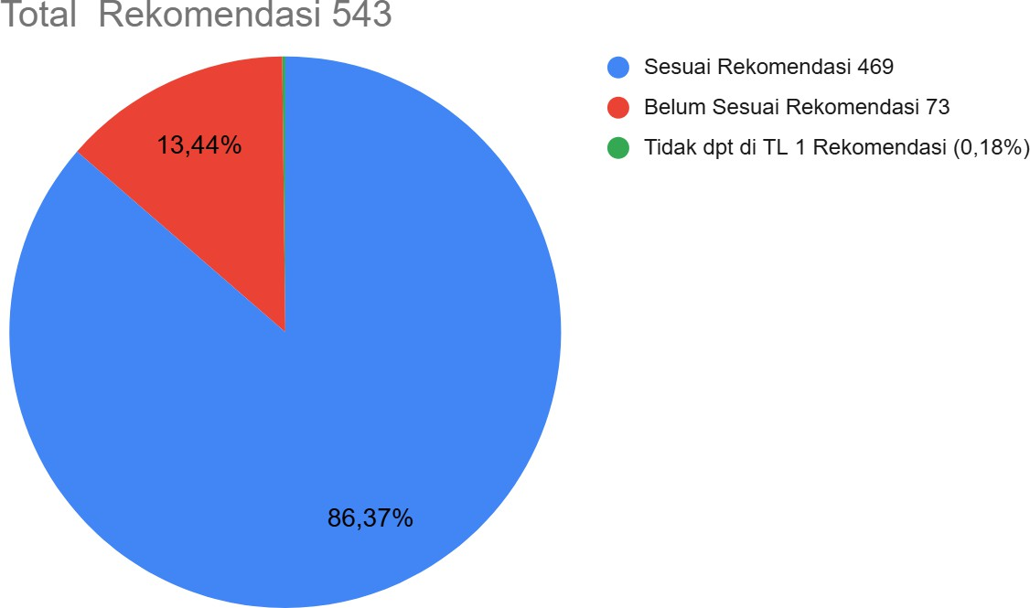
Data Tindak Lanjut Temuan Badan Pengawasan Keuangan dan Pembangunan (BPKP)
No. | Tahun Terbit LHP |  | Jumlah Rekomen dasi | Sudah di tindak lanjuti |  |  | Belum Sesuai |  |  |  | Belum Ditindak Lanjuti |  |  |  | Tidak Dapat Ditindaklanjuti dengan Alasan yang Sah
 |  |  |  | Jumlah |  | Persentase (%) | Jumlah |  | Persentase (%) |  | Jumlah |  | Persentase (%) |  | Jumlah |  | Persentase (%)
(1) | (2) |  | (3) | (4) |  | (5) | (6) |  | (7) |  | (8) |  | (9) |  | (10) |  | (11)
1 | 2024 |  | 250 | 30 |  | 12.00% | 29 |  | 11.60% |  | 191 |  | 76.40% |  | 0 |  | 0.00%
2 | 2019 |  | 530 | 381 |  | 71.89% | 65 |  | 12.26% |  | 84 |  | 15.85% |  | 0 |  | 0.00%
3 | 2016 |  | 18 | 7 |  | 38.89% | 0 |  | 0.00% |  | 11 |  | 61.11% |  | 0 |  | 0.00%
4 | 2014 |  | 115 | 73 |  | 63.48% | 19 |  | 16.52% |  | 23 |  | 20.00% |  | 0 |  | 0.00%
5 | 2013 |  | 7 | 0 |  | 0.00% | 0 |  | 0.00% |  | 7 |  | 100.00% |  | 0 |  | 0.00%
Jumlah |  |  | 920 | 491 |  | 53.37% | 113 |  | 12.28% |  | 316 |  | 34.35% |  | 0 |  | 0.00%
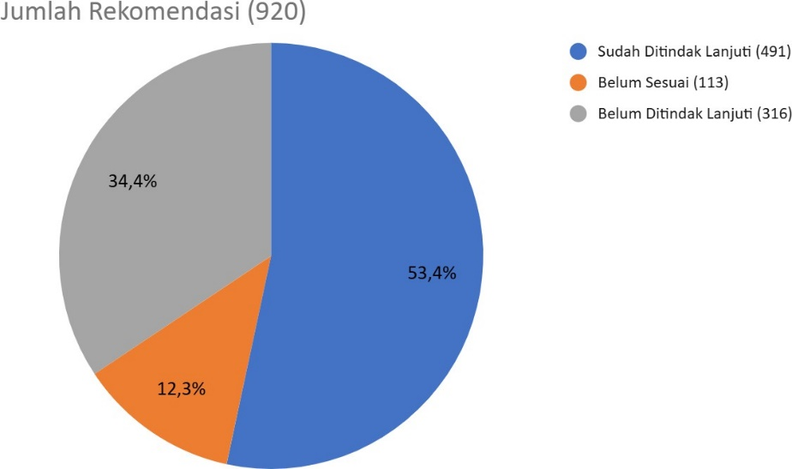 Persentase Tindak Lanjut Temuan Badan Pengawasan Keuangan dan Pembangunan (BPKP)
Data Tindak Lanjut Temuan Aparat Pengawasan Intern Pemerintah (APIP) Tahun 2013 - 2024
No. | Tahun Terbit LHP |  | Jumlah Rekomen dasi | Sudah di tindak lanjuti |  |  | Belum Sesuai |  |  | Belum Ditindak Lanjuti |  |  |  | Tidak Dapat Ditindaklanjuti dengan Alasan yang Sah
 |  |  |  | Jumlah |  | Persentase (%) | Jumlah | Persentase (%) |  | Jumlah |  | Persentase (%) |  | Jumlah |  | Persentase (%)
(1) | (2) |  | (3) | (4) |  | (5) | (6) | (7) |  | (8) |  | (9) |  | (10) |  | (11)
1 | 2024 |  | 527 | 83 |  | 15.75% | 21 | 3.98% |  | 423 |  | 80.27% |  | 0 |  | 0.00%
2 | 2023 |  | 2358 | 532 |  | 22.56% | 74 | 3.14% |  | 1752 |  | 74.30% |  | 0 |  | 0.00%
3 | 2022 |  | 590 | 244 |  | 41.36% | 62 | 10.51% |  | 181 |  | 30.68% |  | 103 |  | 17.46%
4 | 2021 |  | 436 | 124 |  | 28.44% | 15 | 3.44% |  | 293 |  | 67.20% |  | 4 |  | 0.92%
5 | 2020 |  | 94 | 42 |  | 44.68% | 10 | 10.64% |  | 42 |  | 44.68% |  | 0 |  | 0.00%
6 | 2019 |  | 532 | 185 |  | 34.77% | 38 | 7.14% |  | 306 |  | 57.52% |  | 3 |  | 0.56%
7 | 2018 |  | 205 | 109 |  | 53.17% | 10 | 4.88% |  | 81 |  | 39.51% |  | 5 |  | 2.44%
8 | 2017 |  | 128 | 57 |  | 44.53% | 53 | 41.41% |  | 18 |  | 14.06% |  | 0 |  | 0.00%
9 | 2016 |  | 87 | 50 |  | 57.47% | 10 | 11.49% |  | 27 |  | 31.03% |  | 0 |  | 0.00%
10 | 2015 |  | 31 | 18 |  | 58.06% | 5 | 16.13% |  | 8 |  | 25.81% |  | 0 |  | 0.00%
11 | 2014 |  | 50 | 26 |  | 52.00% | 11 | 22.00% |  | 13 |  | 26.00% |  | 0 |  | 0.00%
12 | 2013 |  | 12 | 3 |  | 25.00% | 0 | 0.00% |  | 7 |  | 58.33% |  | 2 |  | 16.67%
Jumlah |  |  | 5,050 | 1,473 |  | 29.17% | 309 | 6.12% |  | 3,151 |  | 62.40% |  | 117 |  | 2.32%
Persentase Tindak Lanjut Temuan Aparat Pengawasan Intern Pemerintah (APIP) Tahun 2013 - 2024
 |  |  |  |  | 